Сыпучка
 | Песок
№ п/п | Поставщик (адрес, телефон) | цена | сайт | примечание
1 | ИП Иванов Евгений Игоревич ИНН: 390706194000 Телефоны: +7 (4012) 400-422 +7 (952) 797 11-13 |  | https://39pesok.ru/
2 | Группа компаний "АБ" 8911 465-8888 8(4012) 390-111 ПН-ВС. Большой окружной проезд 6. | 525 руб/ тонна | https://karier-kaliningrad.ru/contacts | песок не мытый, 10500 Р/ 20 тонн. До Солнечного.
3 | Pro Карьер Калининград и Калининградская область Адрес: Калининград, улица Кирова, 1, этаж 4 ежедневно, 08:00–22:00 +7 (4012) 92-10-29 +7 (909) 790-71-12 |  | https://pro-karier.ru/contacts/ | песок на подсыпку. 8500 р/ 20 тонн. Полная машина 27-28 тонн/9700 р
4 | Карьер Рыбачий |  |  | песчано-гравийный карьер Калининградская область, г. Калининград, 2 км на юго-запад от п. Прибрежный телефон карьера+7-4012-64-20-51
5 | Sypuchka39 |  |  | 10000 руб/ 28 тонн. Можно камазами (меньше 20 тонн влазит), тогда дороже.

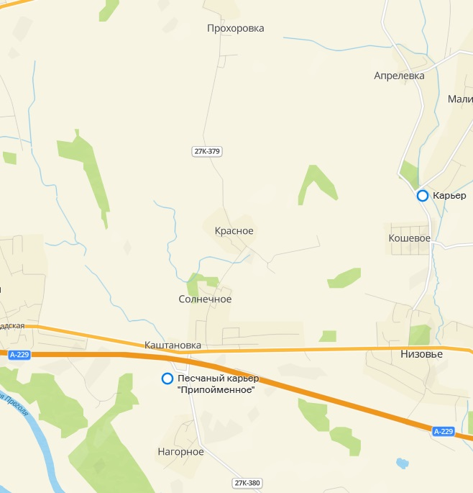
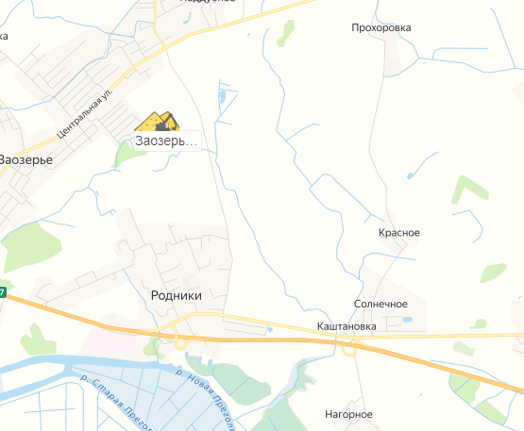

 |  |  |  | ! внимание, контакты, возможно, неправильные.
 |  |  |  | ЗАО агрофирма «Водстрой»
 |  |  |  | +7 (40151) 3-32-64
 |  |  |  | +7 (40151) 3-32-75
 |  |  |  | Калининградская обл, Гурьевский район

